Busca_em_profundidade
MODELO EXATO
 | Volume (m³) | Prejuizo(R$) |  |  | Variáveis
Sala de Estar | 8 | 6000 |  |  | SE | 1 | Restrição de Capacidade
Sala de Jantar | 7 | 8000 |  |  | SJ | 1 | 29 | <= | 30
Dormitório Casal | 9 | 10000 |  |  | DC | 1
Dormitório Filho | 6 | 5000 |  |  | DF | 0
Cozinha | 5 | 6000 |  |  | C | 1

 |  |  |  | Função Objetivo |  | 30000

 |  |  |  | Prejuízo | 5000

BUSCA EM PROFUNDIDADE
Dados ordenados pelo valor do prejuízo |  |  |  |  |  |  |  |  |  |  |  |  |  |  | 30
 | DC | SJ | SE | C | DF |  | Iteração | DC | SJ | SE | C | DF | Limitante | FO | Volume | Eliminação | DC | SJ | SE | C | DF
Volume (m³) | 9 | 7 | 8 | 5 | 6 |  | 1 | 1 | ? | ? | ? | ? | 35000 | 0 | OK | D | 1 | 1 | 1 | 1 | 1
Prejuizo(R$) | 10000 | 8000 | 6000 | 6000 | 5000 |  | 2 | 1 | 1 | ? | ? | ? | 35000 | 0 | OK | D | 1 | 1 | 1 | 1 | 1
 |  |  |  |  |  |  | 3 | 1 | 1 | 1 | ? | ? | 35000 | 0 | OK | D | 1 | 1 | 1 | 1 | 1
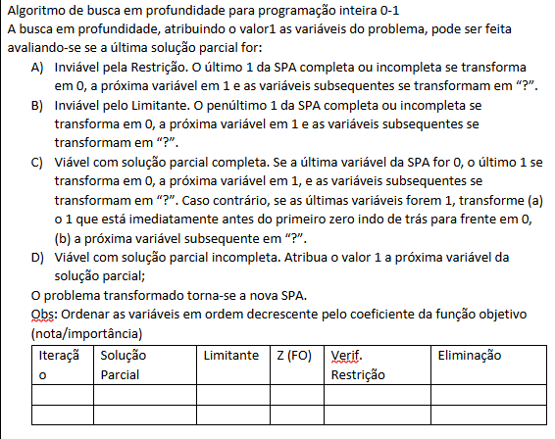
 |  |  |  |  |  |  | 4 | 1 | 1 | 1 | 1 | ? | 35000 | 0 | OK | D | 1 | 1 | 1 | 1 | 1
 |  |  |  |  |  |  | 5 | 1 | 1 | 1 | 1 | 1 | 35000 | 0 | NÃO | A | 1 | 1 | 1 | 1 | 1
 |  |  |  |  |  |  | 6 | 1 | 1 | 1 | 1 | 0 | 30000 | 30000 | OK | C | 1 | 1 | 1 | 1 | 0
 |  |  |  |  |  |  | 7 | 1 | 1 | 1 | 0 | 1 | 29000 | 30000 | OK | C | 1 | 1 | 1 | 0 | 1
 |  |  |  |  |  |  | 8 | 1 | 1 | 0 | 0 | ? | 23000 | 30000 | OK | B | 1 | 1 | 0 | 0 | 1
 |  |  |  |  |  |  | 9 | 1 | 0 | 1 | ? | ? | 27000 | 30000 | OK | B | 1 | 0 | 1 | 1 | 1
 |  |  |  |  |  |  | 10 | 0 | 1 | ? | ? | ? | 25000 | 30000 | OK | B | 0 | 1 | 1 | 1 | 1
 |  |  |  |  |  |  | 11 | 1 | ? | ? | ? | ? | 35000 | 30000 | OK | B | 1 | 1 | 1 | 1 | 1

